請求書作成に関するお願い事項
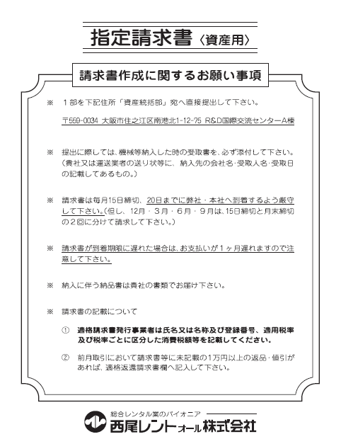

西尾レントオール資産 (記入見本)
・ オレンジ色のセル及び合計欄以外はロックをかけております。
・ 金額欄等に計算式が入力されておりますが、必ず貴社にてご請求金額が正しいことをご確認上、ご提出ください。
(計算式が入力されたセルは適宜修正・変更をして頂いて構いません)

免税事業者の場合「免税」、
申請中の場合は「申請中」と記入をお願いします。
複数ページがある場合記入をお願いします。
 |  |  |  |  |  |  |  |  |  |  |  |  |  |  |  |  |  |  |  |  |  |  |  | 枚中のNo
請求書 |  |  |  |  |  |  |  |  |  |  |  | 取引先コード（弊社使用）
 |  |  |  |  |  |  |  |  |  |  |  | 適格請求書発行事業者番号 |  |  |  |  |  |  |  |  | T
 |  |  |  |  |  |  |  |  |  |  |  | 納入者 |  | 住所 |  | 〒
西暦 |  | 年 |  | 月 |  | 日締

社印での押印をお願いします（電子印の場合はカラー印刷をお願いします）。
１５日と末日が選択可能です。
末締請求をご依頼した際は末締へ変更をお願いします。
西尾レントオール株式会社
 |  |  |  |  |  |  |  |  |  |  |  |  |  | 社名 |  |  |  |  |  |  |  |  |  |  |  | ㊞

資産統括部 |  |  |  |  |  | 御中 |  |  |  |  |  |  |  | TEL

 |  |  |  |  |  |  |  |  |  |  |  |  |  | FAX
下記の通り、ご請求申し上げます。
明細の合計金額と相違がないことを
ご確認下さい。
前月以前のお支払で入金時値引が発生した際に、記入をお願いします。
摘要 |  | 金額 |  |  |  |  | 振込口座 |  |  |  |  |  |  |  |  |  |  |  |  | 適格返還請求書 |  |  |  |  | 内容
前月繰越残高 |  |  |  |  |  |  |  |  |  |  | 銀行 |  |  |  |  |  |  | 支店 |  | %
当月売上金額 |  | 1,000,000 |  |  |  |  |  |  |  |  | 口座番号 |  |  |  |  |  |  |  |  | % 消費税
選択して下さい。
消費税 |  | 100,000 |  |  |  |  |  | ﾌﾘｶﾞﾅ |  |  |  |  |  |  |  |  |  |  |  | 合計
当月ご請求額 |  | 1,100,000 |  |  |  |  |  | 口座名義

品名 |  |  | 機械番号 |  |  |  |  | メーカー名 |  | 製造 年月 |  | 納入 月日 |  |  | 納入 営業所 |  | 数量 |  | 単価 |  |  | 金額 |  |  | 照合
型式 |  |  | 仕様 |  |  |  |  |  |  |  |  |  |  |  |  |  |  |  |  |  |  |  |  |  | 稟議№ | 科目
1 | バックホウ 0.45ｍ３ |  | 123-56 |  |  |  |  | 西尾レントオール㈱ |  | 23/09 |  | 10/14 |  |  | 大阪 |  | 10 |  | 100,000 |  |  | 1,000,000
 | NISHIO-RA |  | 標準仕様
例：23/10と記入して下さい。
例：10/1と記入して下さい。
税抜にて記入して下さい。
2

3

4

5

明細行が足りなくなった際は2ページ目以降のシートに記入して下さい。
6

7

8
金額欄、小計欄、合計欄の数式は適宜変更頂いて結構です。
税率を選択出来ます。
複数の税率のご請求については請求書を分けて作成して下さい。
9

10

 | 小計金額 (税抜) |  |  |  |  |  |  |  |  |  |  |  |  |  |  |  |  |  |  |  |  | 1,000,000
 | 合計金額 （税抜） |  |  |  |  |  |  |  |  |  |  |  |  |  |  |  |  |  |  |  |  | 1,000,000
 | 消費税 (10％) |  |  |  |  |  |  |  |  |  |  |  |  |  |  |  |  |  |  |  |  | 100,000
 | 合計金額 （税込） |  |  |  |  |  |  |  |  |  |  |  |  |  |  |  |  |  |  |  |  | 1,100,000

ニシオ記入欄 | 締切日 | 月 日 |  |  | 支払日 |  |  |  | 月 日 |  |  |  | CPU入力 チェック欄 |  |  |  |  |  |  |  |  |  | 受付印

 | 期日振込 |  |  |  | 期日振込日 |  |  |  | ． ．

 | 振込 |  |  |  | その他：
 |  |  |  |  |  |  |  |  |  |  |  |  | 部長 |  |  | 課長 |  | 係長 |  | 担当
 | 相殺

 | 保留

